1.IDENTIFICACION
INFORMACIÓN GENERAL |  | INFORMACIÓN DEL ESTUDIO RESPECTIVO
 |  | NODO NÚMERO |  |  |  |  | 56123
 |  | INFORME NÚMERO |  |  |  |  | 377
CONTRATISTA | UNIÓN TEMPORAL MOVILIDAD 2014 | ORDEN DE TRABAJO No. |  |  |  |  | PROGRAMACION BASICA
 |  | FECHA DE LA ORDEN DE TRABAJO |  |  |  |  | -
 |  | FECHA DE LA TOMA DE INFORMACIÓN |  |  |  |  | 220314
 |  | DÌA DE LA SEMANA
OBJETO DEL CONTRATO | REALIZAR LA TOMA DE INFORMACIÓN DE CAMPO, COMO INSUMO DEL PROGRAMA DE MONITOREO, SEGUIMIENTO Y PLANEACIÓN DEL TRÁNSITO Y EL TRANSPORTE DE BOGOTA D.C | TIPO DE ESTUDIO |  |  |  |  | VOLÚMENES POR TIPO DE VEHÍCULO
 |  | NOMBRE DEL ARCHIVO |  |  |  |  | 56123_AC_20_S_X_KR_3_E_140322_VOL_V1.xlsx
 |  | CÓDIGO DEL ESTUDIO |  |  |  |  | VOL
 |  | LUGAR DE LA TOMA DE INFORMACIÓN
NÚMERO DE CONTRATO | 2072-2013 | COORDENADA X |  |  |  |  | LONGITUD
 |  | COORDENADA Y |  |  |  |  | LATITUD

FECHA DE INICIO DEL CONTRATO | 22-01-2014 | PROFESIONALES RESPONSABLES
 |  | CONSULTOR (DIRECTOR) |  |  |  |  | ING. MSC. SANDRA LUCIA NAVAS TEQUIA
 |  | CONSULTOR (COORDINADOR GENERAL) |  |  |  |  | ING. MSC. LUIS FERNANDO RUBIANO BARRERO
INTERVENTORÍA | UNIVERSIDAD NACIONAL DE COLOMBIA | CONSULTOR (EXPERTO EN TRÁNSITO Y TRANSPORTE) |  |  |  |  | ING. ESP. DIANA PAOLA PARADA
 |  | CONSULTOR (ING ANÀLISIS) |  |  |  |  | ING. ÁNGELA ROCÍO MENDOZA
 |  | INTERVENTORÍA (DIRECTOR) |  |  |  |  | ING. MSC. ARTURO ZARATE
 |  | INTERVENTORÍA (ESPECIALISTA) |  |  |  |  | ING. MSC. WILLIAM CASTRO
 |  | INTERVENTORÍA (RESIDENTE) |  |  |  |  | ING. JOSÉ EDWIN TORRES
OBJETO DEL CONTRATO | INTERVENTORÍA TÉCNICA, ADMINISTRATIVA Y FINANCIERA PARA LA TOMA DE INFORMACIÓN DE CAMPO COMO INSUMO DEL PROGRAMA DE MONITOREO, SEGUIMIENTO Y PLANEACIÓN DEL TRÁNSITO Y TRANSPORTE DE BOGOTÁ D.C. | SUPERVISOR SECRETARIA MOVILIDAD |  |  |  |  | ING. FABIAN GONZALEZ

 |  | VERSIONES DEL ESTUDIO
 |  | NÚMERO |  | FECHA | OBSERVACIONES
NÚMERO DE CONTRATO | 2072-2013 | Versión 0 |  | 26/03/14
 |  | Versión 1 |  | 04/04/14 | SE INCLUYERON LAS OBSERVACIONES DE LA INTERVENTORÍA SEGÚN COMUNICADO FI-INT-CMTTUB14-114-14. SE DA RESPUESTA MEDIANTE COMUNICADO ICV-187-C-180. En la hoja 1.Identificación se ajustó el horario de toma de información, además se modificó el esquema, incluyendo el nombre de los movimientos aforados. En la hoja2.Base se revisaron los valores registrados para los periodos: 22:00-22:30 horas del movimiento 1 para bicicletas, y se confirma que los datos registrados fue lo que se evidencio en campo; 06:30 horas del movimiento 2 para motos, donde se evidencia que el aumento en el flujo se debe a un comportamiento normal del tránsito para este periodo del día, ya que se encuentra en desarrollo la hora pico de la mañana.
 |  | Versión 2
FECHA DE INICIO DEL CONTRATO | 21-01-2014 | Versión 3

 |  | DESCRIPCIÓN DE LA TOMA DE INFORMACIÓN
 |  | TIPO DE VEHÍCULO | FACTOR DE EQUIVALENCIA | MOVIMIENTOS AFORADOS |  |  | No. DE PERÍODOS | HORA
ESQUEMA |  |  |  | ACCESO | LENTA | RÁPIDA | HORARIO DEL PERÍODO No. 1 | 22:00-06:00
 |  | L | 1 | NORTE | 1 |  | HORARIO DEL PERÍODO No. 2 | 06:00-14:00
 |  | C | 2 | SUR | 2 |  | HORARIO DEL PERÍODO No. 3 | 14:00-22:00
 |  |  |  | OCCIDENTE | 3 |  | No. DE HORAS TOMADAS |  | 24
 |  | BT | 2 | ORIENTE | 4 |  | HORARIO DE LA TOMA DE INFORMACIÓN |  | 22:00-22:00
 |  | B | 2 |  |  |  | No. DE EQUIPOS UTILIZADOS |  | 8
 |  |  |  | OBSERVACIONES DE LA TOMA DE INFORMACIÒN
 |  | AL | 2 | OBSERVACION |  |  |  |  |  | ACCESO
 |  | AT | 2.5 | EN EL PERIODO DE LAS 06:30-06:45 HORAS, EN CAMPO SE EVIDENCIA UN AUMENTO EN EL VOLUMEN DE MOTOS, ATRIBUIDA AL COMPORTAMIENTO DE LA HORA PICO. |  |  |  |  |  | SUR
 |  | BA | 2.5
 |  | ESP | 2
 |  | INT | 2
 |  | C2P | 2.5
 |  | C2G | 2.5
 |  | C3-C4 | 2.5
 |  | C5 | 2.5
 |  | >C5 | 2.5
 |  | M | 0.5
 |  | BIC | 0.3

 |  | ANALISIS PUNTUAL
 |  | LLA INTERSECCIÓN DE LA AVENIDA CALLE 20 SUR (AVENIDA 1 DE MAYO) CON LA CARRERA 3 ESTE, SE ENCUENTRA UBICADA AL SUR DE LA CIUDAD, EN LA LOCALIDAD DE SAN CRISTÓBAL. LA AVENIDA CALLE 20 SUR (AVENIDA 1 DE MAYO, PRESENTA DOS CALZADAS CON UN SEPARADOR CENTRAL SEMAFORIZADO, LAS CUALES CUENTAN CADA UNA CON DOS CARRILES PARA TRÁFICO MIXTO EN SENTIDO OESTE-ESTE Y VICEVERSA. MIENTRAS LA CARRERA 3 ESTE, CUENTA CON CALZADA ÚNICA CON CIRCULACIÓN EN SENTIDO SUR-NORTE Y NORTE-SUR. EL VOLUMEN TOTAL AFORADO DURANTE EL DÍA SÁBADO 22 DE MARZO DE 2014 FUE DE 42.626 VEHÍCULOS MIXTOS, COMPUESTOS DE LA SIGUIENTE MANERA: EL 53,3% CORRESPONDEN A VEHÍCULOS LIVIANOS, EL 28,2% MOTOS, EL 14,4% TRANSPORTE PÚBLICO COLECTIVO (COLECTIVOS, BUSETA / BUSETON, BUSES) Y EL 2,7% A VEHÍCULOS DE CARGA. LOS PERÍODOS DE MÁXIMA DEMANDA SE PRESENTAN ENTRE LAS 07:00 Y LAS 08:00 HORAS, Y ENTRE LAS 16:45 -17:45 HORAS. LA HORA PICO TOTAL DE LA INTERSECCIÓN SE REGISTRA ENTRE LAS 16:45 Y LAS 17:45 HORAS, PERIODO EN EL QUE SE MOVILIZA UN TOTAL DE 2.643 VEHÍCULOS MIXTOS, DE LOS CUALES EL 55,2% CORRESPONDE A VEHÍCULOS LIVIANOS, EL 29,1% A MOTOS, EL 12,0% A TRANSPORTE PÚBLICO COLECTIVO, EL 2,3% A CAMIONES Y FINALMENTE LAS BICICLETAS CON UNA PARTICIPACIÓN DEL 1,5%.

 |  | REGISTRO FOTOGRÁFICO
 |  | 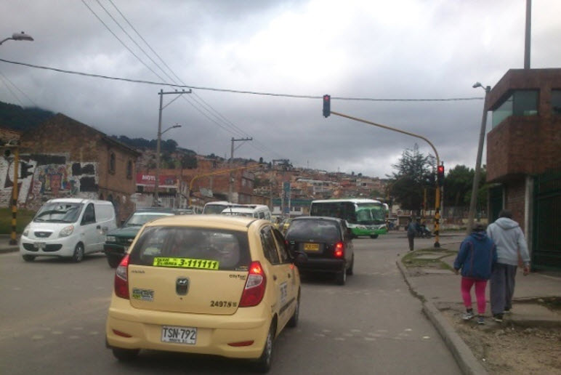 |  |  |  |  | 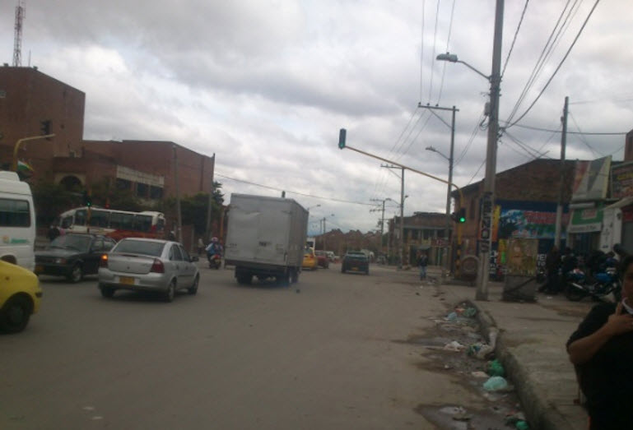

 |  | ACCESO NORTE |  |  |  |  | ACCESO SUR

 |  | 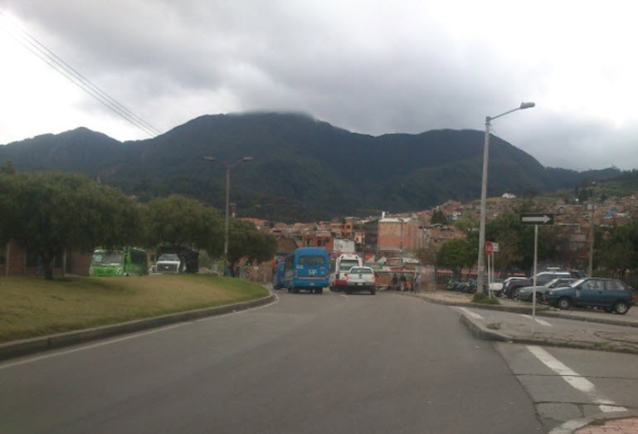 |  |  |  |  | 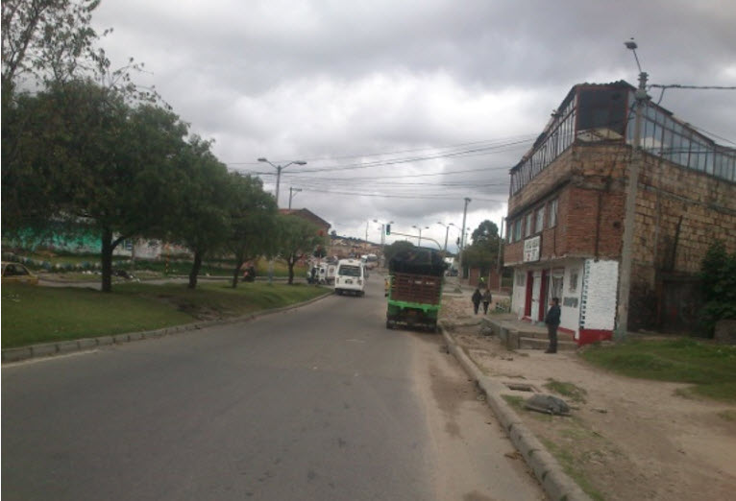

 |  | ACCESO OCCIDENTE |  |  |  |  | ACCESO ORIENTE

